Test case
Scenario ID | Test Scenario Name | ID Test Case | Test Case Name | Pre Conditions | Kategori | Data Test | Test Steps | Expected Results | Actual Results | Attachments | Status | Notes
TC_Login | Login dengan data yang valid | TC_Login_01 | Login dengan data yang valid |  | positive case | username : admin@example.com password : password | 1. Buka Aplikasi Chrome/ Firefox 2. Masukkan URL aplikasi Lapor https://lapor.folkatech.com/ 3. Masukkan username valid sesuai test data 4. Masukkan password valid sesuai test data 5. Klik Sign in | 1. Halaman awal Chrome atau firefox muncul di layar 2. Halaman awal Lapor akan muncul dilayar dan diarahkan ke halaman sign in 3. Data username terisi sesuai dengan test data 4. Data password terisi sesuai test data dengan masking data 5. Halaman akan redirect ke halaman Dashboard Lapor.com | 1. Halaman awal Chrome atau firefox muncul di layar 2. Halaman awal Lapor akan muncul dilayar dan diarahkan ke halaman sign in 3. Data username terisi sesuai dengan test data 4. Data password terisi sesuai test data dengan masking data 5. Halaman akan redirect ke halaman Dashboard Lapor.com | 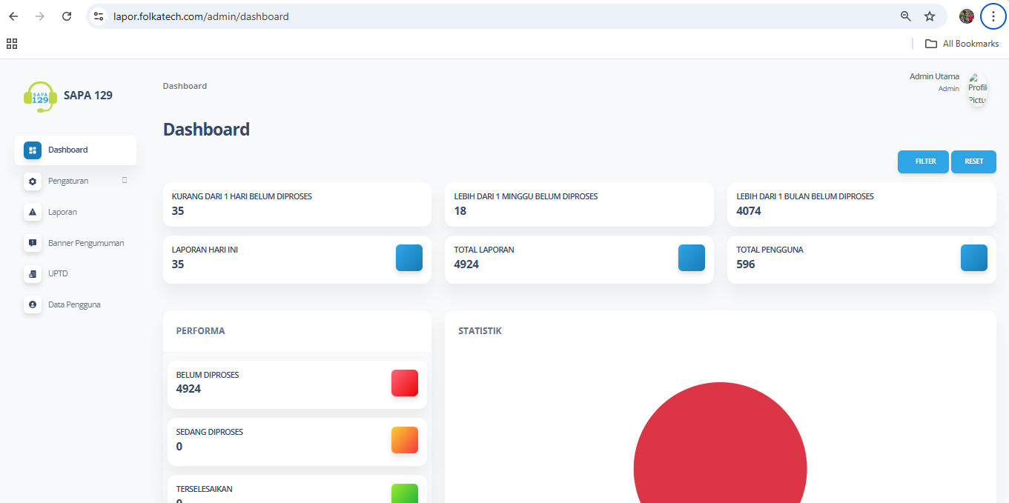 | Passed
 | Login dengan data email tidak valid | TC_Login_02 | Login dengan data email tidak valid |  | negatif case | username : admin5@example.com password : password | 1. Buka Aplikasi Chrome/ Firefox 2. Masukkan URL aplikasi Lapor https://lapor.folkatech.com/ 3. Masukkan username valid sesuai test data 4. Masukkan password valid sesuai test data 5. Klik Sign in | 1. Halaman awal Chrome atau firefox muncul di layar 2. Halaman awal Lapor akan muncul dilayar dan diarahkan ke halaman sign in 3. Data username terisi sesuai dengan test data 4. Data password terisi sesuai test data dengan masking data 5. Pada Halaman sign in akan muncul informasi error Login Gagal! Akun tidak ada. | 1. Halaman awal Chrome atau firefox muncul di layar 2. Halaman awal Lapor akan muncul dilayar dan diarahkan ke halaman sign in 3. Data username terisi sesuai dengan test data 4. Data password terisi sesuai test data dengan masking data 5. Pada Halaman sign in akan muncul informasi error Login Gagal! Akun tidak ada. | 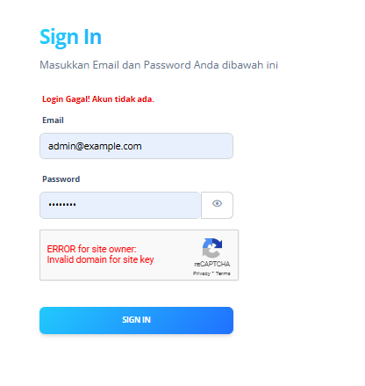 | Passed
 | Login dengan data email input 1 karakter | TC_Login_03 | Login dengan data email input 1 karakter |  | negatif case | username : a password : password | 1. Buka Aplikasi Chrome/ Firefox 2. Masukkan URL aplikasi Lapor https://lapor.folkatech.com/ 3. Masukkan username valid sesuai test data 4. Masukkan password valid sesuai test data 5. Klik Sign in | 1. Halaman awal Chrome atau firefox muncul di layar 2. Halaman awal Lapor akan muncul dilayar dan diarahkan ke halaman sign in 3. Data username terisi sesuai dengan test data 4. Data password terisi sesuai test data dengan masking data 5. Pada Halaman sign in akan muncul informasi untuk menggunakan format email @ | 1. Halaman awal Chrome atau firefox muncul di layar 2. Halaman awal Lapor akan muncul dilayar dan diarahkan ke halaman sign in 3. Data username terisi sesuai dengan test data 4. Data password terisi sesuai test data dengan masking data 5. Pada Halaman sign in akan muncul informasi untuk menggunakan format email @ | 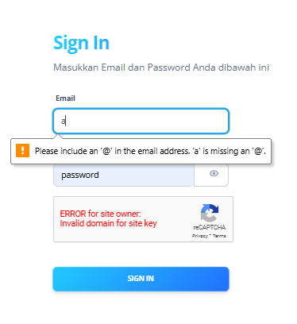 | Passed
 | Login dengan data email input lebih dari 100 karakter | TC_Login_04 | Login dengan data email input lebih dari 100 karakter |  | negatif case | username : admin@example.comadmin@example.comadmin@example.comadmin@example.comadmin@example.comadmin@example.comadmin@example.comadmin@example.comadmin@example.comadmin@example.comadmin@example.comadmin@example.comadmin@example.comadmin@example.comadmin@example.comadmin@example.comadmin@example.comadmin@example.comadmin@example.comadmin@example.comadmin@example.comadmin@example.comadmin@example.comadmin@example.comadmin@example.comadmin@example.comadmin@example.comadmin@example.comadmin@example.comadmin@example.comadmin@example.comadmin@example.comadmin@example.comadmin@example.comadmin@example.comadmin@example.comadmin@example.comadmin@example.comadmin@example.comadmin@example.comadmin@example.comadmin@example.comadmin@example.comadmin@example.comadmin@example.comadmin@example.comadmin@example.comadmin@example.comadmin@example.comadmin@example.comadmin@example.comadmin@example.comadmin@example.comadmin@example.comadmin@example.comadmin@example.comadmin@example.comadmin@example.comadmin@example.comadmin@example.comadmin@example.comadmin@example.comadmin@example.comadmin@example.comadmin@example.comadmin@example.comadmin@example.comadmin@example.comadmin@example.comadmin@example.comadmin@example.comadmin@example.comadmin@example.comadmin@example.comadmin@example.comadmin@example.comadmin@example.comadmin@example.comadmin@example.comadmin@example.comadmin@example.comadmin@example.comadmin@example.comadmin@example.comadmin@example.comadmin@example.comadmin@example.comadmin@example.comadmin@example.comadmin@example.comadmin@example.comadmin@example.comadmin@example.comadmin@example.comadmin@example.comadmin@example.comadmin@example.comadmin@example.com password : password | 1. Buka Aplikasi Chrome/ Firefox 2. Masukkan URL aplikasi Lapor https://lapor.folkatech.com/ 3. Masukkan username valid sesuai test data 4. Masukkan password valid sesuai test data 5. Klik Sign in | 1. Halaman awal Chrome atau firefox muncul di layar 2. Halaman awal Lapor akan muncul dilayar dan diarahkan ke halaman sign in 3. Data username terisi sesuai dengan test data 4. Data password terisi sesuai test data dengan masking data 5. Pada Halaman sign in akan muncul informasi untuk menggunakan format email @ | 1. Halaman awal Chrome atau firefox muncul di layar 2. Halaman awal Lapor akan muncul dilayar dan diarahkan ke halaman sign in 3. Data username terisi sesuai dengan test data 4. Data password terisi sesuai test data dengan masking data 5. Pada Halaman sign in akan muncul informasi untuk menggunakan format email @ | 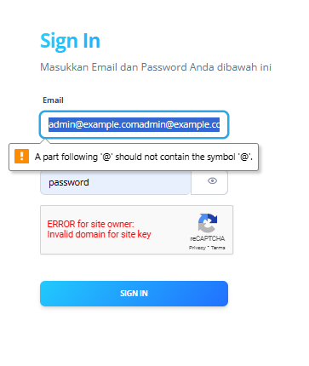 | Passed
 | Login dengan data password menggunakan spesial karakter | TC_Login_05 | Login dengan data password menggunakan spesial karakter |  | negatif case | username : admin@example.com password : password1213123414!@#!@#!@#!@#!@#$@#%#$^$& | 1. Buka Aplikasi Chrome/ Firefox 2. Masukkan URL aplikasi Lapor https://lapor.folkatech.com/ 3. Masukkan username valid sesuai test data 4. Masukkan password valid sesuai test data 5. Klik Sign in | 1. Halaman awal Chrome atau firefox muncul di layar 2. Halaman awal Lapor akan muncul dilayar dan diarahkan ke halaman sign in 3. Data username terisi sesuai dengan test data 4. Data password terisi sesuai test data dengan masking data 5. Pada Halaman sign in akan muncul informasi error Login Gagal! Akun tidak ada. | 1. Halaman awal Chrome atau firefox muncul di layar 2. Halaman awal Lapor akan muncul dilayar dan diarahkan ke halaman sign in 3. Data username terisi sesuai dengan test data 4. Data password terisi sesuai test data dengan masking data 5. Pada Halaman sign in akan muncul informasi error Login Gagal! Akun tidak ada. | 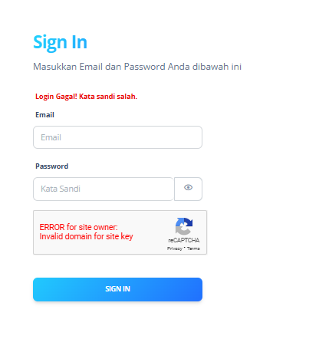 | Passed

